概要
目標角度と現在角度の推移
項目 | 値
生成日時 | 2026-09-22 00:45:29
記録点数 | 1293
記録時間 [s] | 129.3
最終目標角度 [deg] | 90
最終指令角度 [deg] | 0
最終現在角度 [deg] | 0
最終角度誤差 [deg] | 0
最大追従誤差 [deg] | 0
最終状態 | GRASP_CHECK

把持点（生値） | 最小法線力 [N] | 平均法線力 [N] | 最大法線力 [N]
AMIR1 左指 | 2.3379325536E-11 | 1.2962025896 | 24.742153388
AMIR1 右指 | 9.4826210763E-12 | 1.2423618555 | 24.689446062
AMIR2 左指 | 2.4834315536E-11 | 1.8728076745 | 25.121229367
AMIR2 右指 | 2.4833597198E-11 | 1.8728565229 | 25.096174328

把持点（把持直後=0補正） | 最小変動 [N] | 平均変動 [N] | 最大変動 [N]
AMIR1 左指
AMIR1 右指
AMIR2 左指
AMIR2 右指

把持点の法線力推移（表示用平滑値）
物体重心位置 | 初期値 [m] | 最終値 [m] | 変位 [m]
X | -4.8304295193E-22 | -9.8766294368E-05 | -9.8766294368E-05
Y | -1.2219049697E-20 | -2.1191904217E-05 | -2.1191904217E-05

把持直後基準の法線力変動

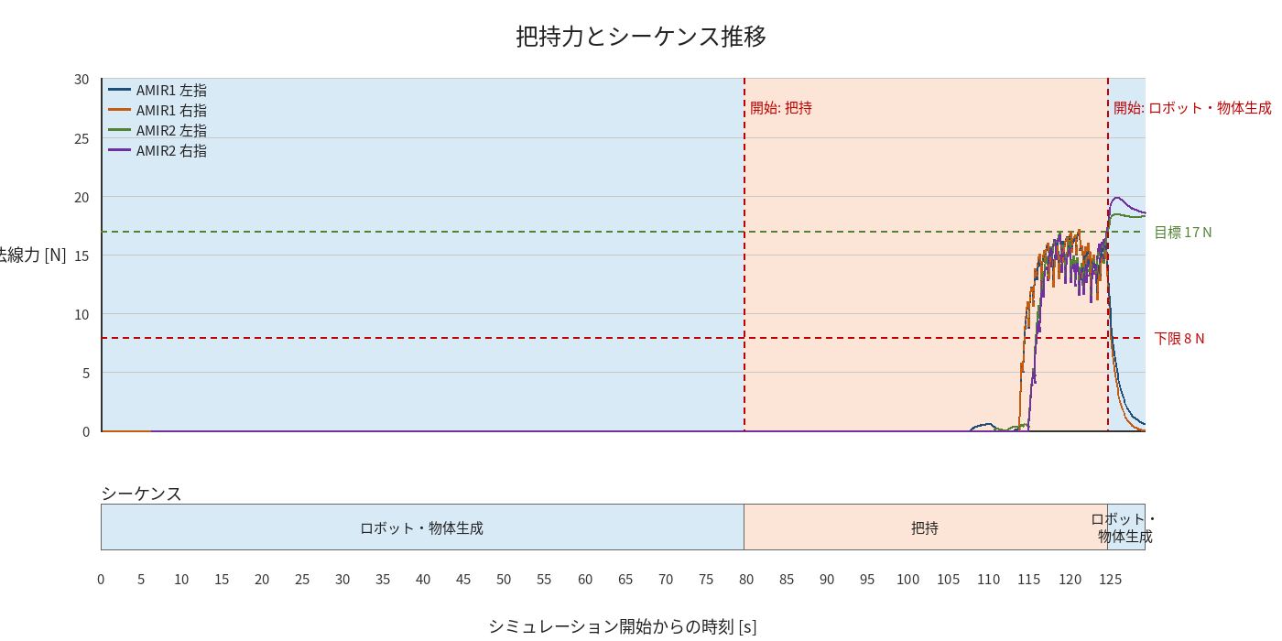

物体姿勢 XYZ（Roll・Pitch・Yaw）

物体重心位置のX-Y軌跡（Zは除外）

